상품제안서
바세린 풋크림 80ml 립밤2종+자석싸바리 | 상품코드: S46101

 |  |  |  |  |  |  | 02-713-8555 | www.synergygift.co.kr
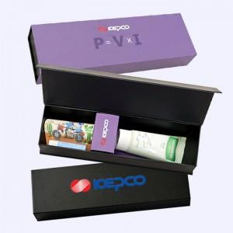

【상세/제작정보】

【인쇄/포장옵션】 | 슬리브+간지 풀컬러 / 포장지포장

【공급단가】 | 수량 | 50~ | 100~ | 500~ | 1,000~ | 3,000~
*VAT별도 | 단가 | 10,000원 | 9,750원 | 9,100원 | 8,950원 | 8,800원

【상품 URL】 | https://www.synergygift.co.kr:443/src/goods_detail.php?gdno=46101

